Reporte
 | INFORME RESULTADOS PERIODO 3 LENGUAJE 6Aº año Básico

 | ESTABLECIMIENTO: ESCUELA LAS CAMELIAS
 | CURSO: 6º
 | PROFESOR(A) JEFE: JORGE SOLIS

 | Resultados del curso:
 | Este informe detalla los resultados de la Prueba de Educación Lenguaje realizada el 1 alumnos. Mientras mayor es el número de alumnos presentes, más representativos son los datos
 | Los resultados del curso se muestran en porcentaje de logro, es decir, el número de preguntas buenas dentro del total de la prueba. Para que tenga una noción, las escalas de notas fijan el 60% de logro como equivalente a una nota 4.0

 | Indicador | Extracción explícita | Extracción implícita | Reflexión texto | Funciones gramaticales | Escritura
 | Promedio | 100% | 100% | 100% | 100% | 100%
 | Min | 100% | 100% | 100% | 100% | 100%
 | Max | 100% | 100% | 100% | 100% | 100%

 | Es importante considerar la dispersión dentro del curso. Fijarse en la diferencia entre el máximo y mínimo.

 | A continuación se muestra el rendimiento de los niños y niñas de su curso.

Nº | Nombre |  |  | Extracción explícita | Extracción implícita | Reflexión texto | Funciones gramaticales | Escritura
1 | Aguilar Matamala Benjamín Fernando |  |  | 100% | 100% | 100% | 100% | 100%
2 | Alvarado Alvarado Catalina Andrea
3 | Ancapán Vives Diego Alesandre
4 | Argel Bustamante Carlos Emiliano
5 | Barra Orellana José Víctor Daniel
6 | Barría Gallardo Pía Javiera
7 | Barrientos Vargas Benjamín Albany
8 | Carrasco Meneses Brayan David
9 | Chacon Chacón Tamara Del Pilar
10 | Correa Uribe Mikaela De Jesus
11 | Galindo Gallardo Estefany Macarena
12 | Galindo Márquez José Luis
13 | Gómez Paredes Dafne Carolina
14 | Guzmán Saldivia Carlos Bernardo
15 | Herrera Negrón Pedro Tomás Andrés
16 | Llanquilef Torres Claudio Alexander
17 | Maldonado Marileo Maicol Esteban
18 | Mena Maldonado Noelia Casandra
19 | Molina López Franco Aquiles Eliberto
20 | Molina Meneses Francheska De Lourdes
21 | Montiel Quintul Karla Valentina
22 | Nancuante Burgos Alan Dante
23 | Neumann Téllez Sali Ivania
24 | Ojeda Gadaleta Bastián Osvaldo
25 | Ojeda Serón Catalina Danitza
26 | Olavarría Paillaleve Néstor Nicolás
27 | Olivares Vicencio Giuliano Antonio
28 | Oyarzo González Benjamín Alejandro
29 | Oyarzún Almonacid Constanza Paz
30 | Paredes Paredes Ignacio Andrés
31 | Quintul Ojeda Daniela Del Carmen
32 | Quiroz Pino Felipe Andrés
33 | Reicahuin Almonacid Fernanda Antonia
34 | Rivera Ojeda Clenardo Hernán
35 | Rivera Ojeda Diego Alejandro
36 | San Martín Soto Natacha Romina
37 | Sepúlveda Almonacid Constanza Andrea
38 | Ulloa Velásquez Pilar Anacely
39 | Velásquez Yefi Gerson Benjamín
40 | Vidal Vidal Denisse Scarlett
41 | Cárcamo Hidalgo Javiera Francisca
42 | Cárcamo Ruminot Stefany Alejandra
43 | Soto Velásquez Maikol Enrique
44 | Burgos Trujillo Thyare Belén Monserrath
45
46
PROMEDIO CURSO |  |  |  | 100% | 100% | 100% | 100% | 100%

 | Posterior a la corrección de la prueba ; su análisis debe considerar como referente la tabla de especificaciones, en los ítemes cada uno de sus estudiantes deben tener como mínimo el 50%. Si sus estudiantes no cumplen con este mínimo, esta información le daría señales que requieren de un fuerte reforzamiento en este eje
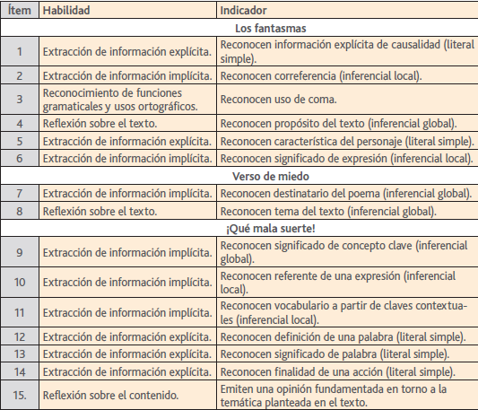
Pregunta | HABILIDAD |  | INDICADORES |  |  |  | Logro
 |  |  |  |  |  |  | 100%
 |  |  |  |  |  |  | 100%
 |  |  |  |  |  |  | 100%
 |  |  |  |  |  |  | 100%
 |  |  |  |  |  |  | 100%
 |  |  |  |  |  |  | 100%

 |  |  |  |  |  |  | 100%
 |  |  |  |  |  |  | 100%

 |  |  |  |  |  |  | 100%
 |  |  |  |  |  |  | 100%
 |  |  |  |  |  |  | 100%
 |  |  |  |  |  |  | 100%
 |  |  |  |  |  |  | 100%
 |  |  |  |  |  |  | 100%
 |  |  |  |  |  |  | 100%
16 | Escritura clase 9 |  | Escribir un Cuento de terror según lo solicitado |  |  |  | 100%

 | Le pedimos que se centre en aquellas preguntas que están bajo el promedio del curso y trabaje aquellas habilidades que se indican en la tabla.

